部品リスト
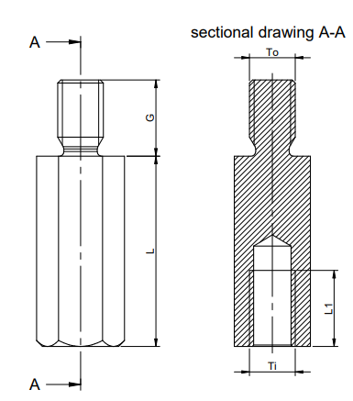
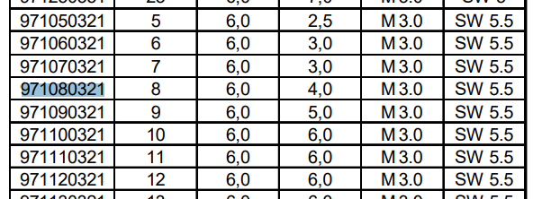
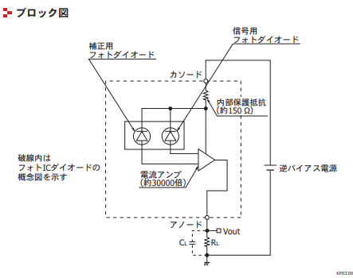
 | 部品 | 品番 | 単価 | 購入先 | URL
 | AC電源リレー | G2RL-2A |  | マルツ | https://www.marutsu.co.jp/pc/i/29844363/
☑ | ソリッドステートリレー | AQG12205 | 526 | RS | https://jp.rs-online.com/web/p/solid-state-relays/4271622?cm_mmc=JP-PLA-DS3A-_-google-_-PLA_JP_JP_Relays_Whoop-_-(JP:Whoop!)+%E5%8D%8A%E5%B0%8E%E4%BD%93%E3%83%AA%E3%83%AC%E3%83%BC-_-4271622&matchtype=&pla-322088952416&gclid=CjwKCAjwmf_4BRABEiwAGhDfSQRu_HOMuNOOwFXWZIBWCDEWoa6wCoGaQ4wiNj_eZAYXg1HS4UJIuxoCvcQQAvD_BwE&gclsrc=aw.ds
 | ソリッドステートリレー | AQW217 |  | RS | https://jp.rs-online.com/web/p/solid-state-relays/0444756/
☑ | AC-DCコンバータ | 47252 | 1447 | RS | https://jp.rs-online.com/web/p/products/7924427/
 | レギュレータ(LDO) | NJM2884U1-33-TE1 |  | RS | https://jp.rs-online.com/web/p/low-dropout-voltage-regulators/7139366/
☑ | レギュレータ(LDO) | NJM2884U1-33 | 200 | 秋月 | http://akizukidenshi.com/catalog/g/gI-10673/
 | 昇降圧DCDCコンバータ(未定) | NCV33163DWR2G |  | RS | https://jp.rs-online.com/web/p/dc-dc-converters/8213370/
 | コモンモードチョークコイル | SC-01-20GS |  | RS | https://jp.rs-online.com/web/p/common-mode-chokes/8633816/
☑ | コモンモードチョークコイル | SU9VD-10020 | 50 | 秋月 | http://akizukidenshi.com/catalog/g/gP-15338/
 | コモンモードフィルタ | ACM2012-900-2P-T | 65 | マルツ | https://www.marutsu.co.jp/pc/i/1537546/
☑ | フォトカプラ | TLP291 | 20 | 秋月 | http://akizukidenshi.com/catalog/g/gI-07189/
☑ | NTCサーミスタ | 5D2-07LC | 30 | 秋月 | http://akizukidenshi.com/catalog/g/gP-14980/
 | ポリスイッチ | MF-RM055/240-0 | 70 | 秋月 | http://akizukidenshi.com/catalog/g/gP-13587/
 | バリスタ 270V | TSV07D271KR | 25 | 秋月 | http://akizukidenshi.com/catalog/g/gP-12563/

 | mcuモジュール | esp32 | 699 | Amazon | https://www.amazon.co.jp/%E3%82%B9%E3%82%A4%E3%83%83%E3%83%81%E3%82%B5%E3%82%A4%E3%82%A8%E3%83%B3%E3%82%B9-ESP32-WROOM-32D-Wi-Fi-BLE%E3%83%A2%E3%82%B8%E3%83%A5%E3%83%BC%E3%83%AB/dp/B07CRW99N8

 | 圧電スピーカー | PKM13EPYH4000-A0 | 30 | 秋月 | http://akizukidenshi.com/catalog/g/gP-04118/
 | 人感センサ | EKMC1601111 | 500 | 秋月
 | サーミスタ | 103AT-2 | 50 | 秋月 | http://akizukidenshi.com/catalog/g/gP-07258/
 | 照度センサ(フォトダイオード) | S13948-01SB | 100 | 秋月 | http://akizukidenshi.com/catalog/g/gI-13874/
 | オペアンプ | オペアンプ | 37.5 | RS | https://jp.rs-online.com/web/p/op-amps/6283598/
 | MOS-FET Pch | FDY100PZ |  | マルツ | https://www.marutsu.co.jp/pc/i/1358939/
 | Gドライバ用バッファ | TXB0101DBVR |  | マルツ | https://www.marutsu.co.jp/pc/i/15315914/

 | 0.33uF/10V 1608 | C0603C334K8RACTU | 45 | マルツ | https://www.marutsu.co.jp/pc/i/15385472/
 | 2.2uF/35V 2012 | C2012X7R1V225K085AC | 36.6 | RS | https://jp.rs-online.com/web/p/mlccs-multilayer-ceramic-capacitors/9159441/
 | 47uF/16V 電解コンデンサ | 50PK47MEFC6.3X11 | 20 | 秋月 | http://akizukidenshi.com/catalog/g/gP-06639/
 | 10uF/50V 電解コンデンサ | UPW1H100MDD |  | RS | https://jp.rs-online.com/web/p/aluminium-capacitors/7152818/
 | 1uF/250V フィルムコンデンサ | MMX0250K10200000000 | 50 | RS | https://jp.rs-online.com/web/p/polyester-film-capacitors/1833453/
 | 1MΩ 1/4W | CFS50J1MB | 100 | 秋月 | http://akizukidenshi.com/catalog/g/gR-07866/

☑ | ZAコネクタ 3pin TOP | B3B-ZR-3.4 | 15 | 秋月 | http://akizukidenshi.com/catalog/g/gC-14156/ | JST_ZH_B3B-ZR-3.4
☑ | ZAコネクタ 4pin TOP | B4B-ZR-3.4(LF)(SN) | 15 | 秋月 | http://akizukidenshi.com/catalog/g/gC-14157/
☑ | ZAコネクタ 6pin TOP | B6B-ZR-3.4 | 20 | 秋月 | http://akizukidenshi.com/catalog/g/gC-14159/

 | ZHハウジング 3pin | ZHR-3 | 5 | 秋月 | http://akizukidenshi.com/catalog/g/gC-14150/
 | ZHハウジング 4pin | ZHR-4 | 5 | 秋月 | http://akizukidenshi.com/catalog/g/gC-14151/
 | ZHハウジング 6pin | ZHR-6 | 5 | 秋月 | http://akizukidenshi.com/catalog/g/gC-14153/

 | ZH圧着端子 | SZH-002T-P0.5 | 200 | 秋月 | http://akizukidenshi.com/catalog/g/gC-14166/

 | ヒューズ 10A | MF61NR 250V 10 | 40 | 秋月 | http://akizukidenshi.com/catalog/g/gP-07138/
 | ヒューズ 5A | MF61NR 250V 5 | 30 | 秋月 | http://akizukidenshi.com/catalog/g/gP-07137/
 | ヒューズ 2A | MF51NR 250V 2 | 30 | 秋月 | http://akizukidenshi.com/catalog/g/gP-07130/
☑ | ヒューズホルダー | FUC-03A | 20 | 秋月 | http://akizukidenshi.com/catalog/g/gP-10521/
 | 端子台 | SPL-2-15PCS | 999 | Amazon | https://www.amazon.co.jp/gp/product/B07MVXMRNZ/ref=ppx_yo_dt_b_asin_title_o00_s00?ie=UTF8&psc=1
 | スペーサー M3 L8 | 971080321 |  |  | https://jp.rs-online.com/web/p/standoffs/1768426/
 | スペーサー M3 L5 | DS3-5 |  | RS | https://jp.rs-online.com/web/p/spacers/5005050/
■リレー
 | ケース | TWN7-5-13W | 390 | マルツ | https://www.marutsu.co.jp/GoodsDetail.jsp?q=TWN7-5-13&salesGoodsCode=107762&shopNo=3
 |  |  | 5875.1
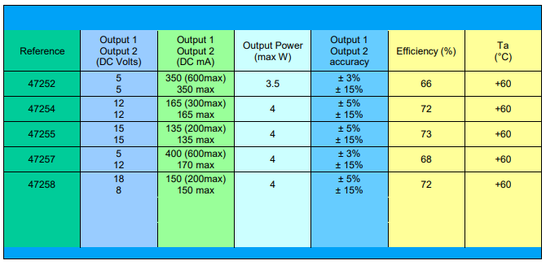
■AC/DC

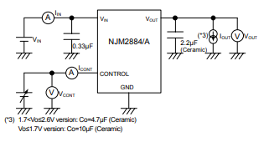
■レギュレータ
■ドライバ用バッファ
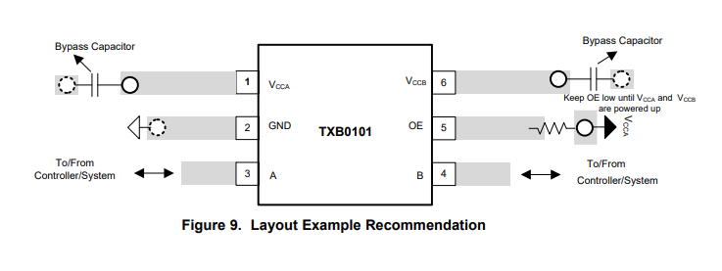

■フォトダイオード(S13948-01SB)

フットプリント
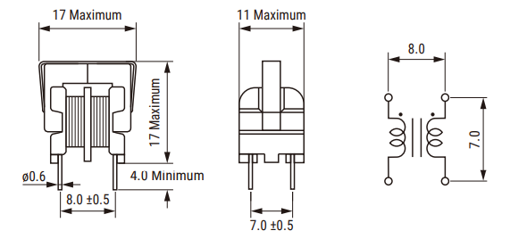
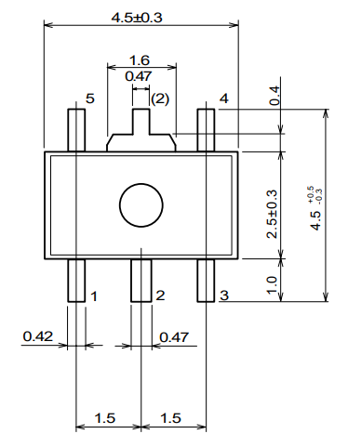
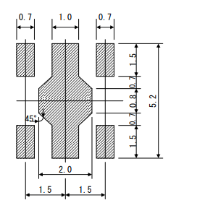
■NJM2884U1-33-TE1

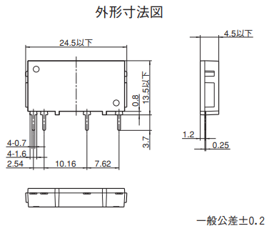
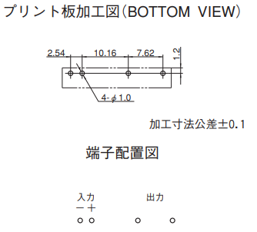
■AQG12205

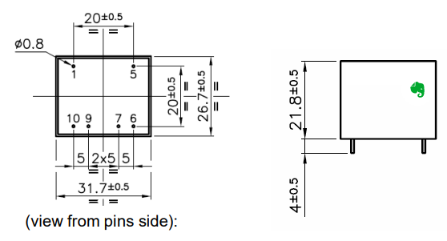
■47252

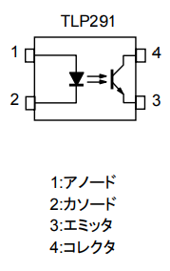
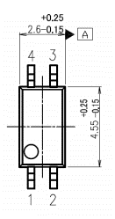
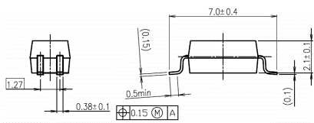
■TLP291

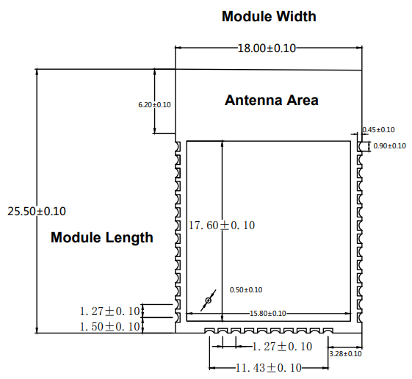
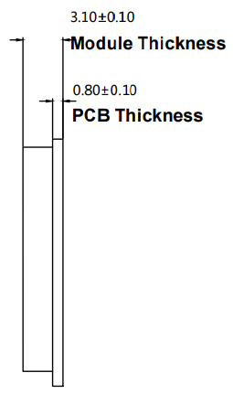
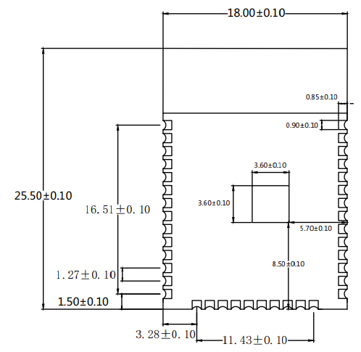
■ESP32-WROOM-32D

ZH

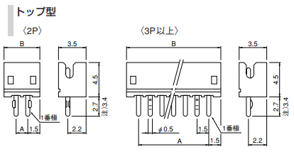

FUC-03A
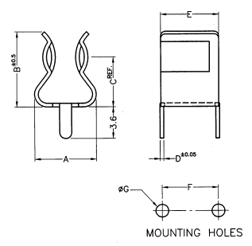

5D2-07LC
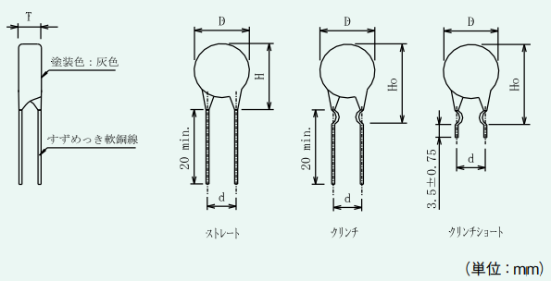
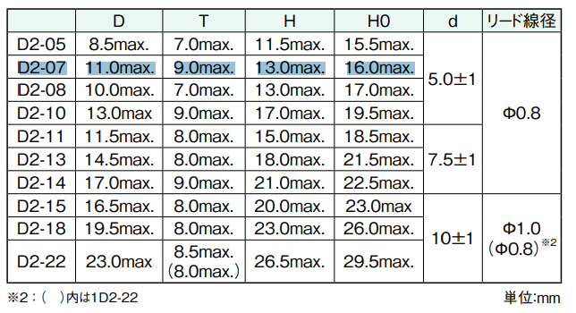

SU9VD-10020

